記入例
福祉就職セミナー２０２１ 求人票 |  |  |  |  |  |  |  |  |  |  |  |  |  |  |  |  |  |  |  | 記入例

◆事業所名 |  |  |  |  |  |  |  |  |  | ◆当日出席者 |  |  |  |  |  |  |  |  |  |  | ＜記入にあたっての注意事項＞
例 | 特別養護老人ホーム けんしゃきょう |  |  |  |  |  |  |  |  | 役職名１ | 係長 |  |  | 氏 名１ | 社協 太郎
 |  |  |  |  |  |  |  |  |  | 役職名１ | 係長 |  |  | 氏 名１ | 社協 太郎
 |  |  |  |  |  |  |  |  |  | 役職名２ | 人事担当 |  |  | 氏 名２ | 社協 花子 |  |  |  |  |  | （１）様式等について 左の参加申込書が、そのままセミナーの当日 配布資料となります。 自由記述欄以外の、様式サイズや文字フォント等は変更しないでください。 （１事業所Ａ４、１ページです。） （２）雇用形態の説明 当センターでは、雇用形態を主に「正職員」 「常勤(正職員以外）」「非常勤・パート」の ３種類で区分しています。 左記「雇用形態」を選択する際の参考としてください。 ①「正職員」 →フルタイム・雇用期限（終了日） がない。 ②「常勤（正職員以外）」 →フルタイム・雇用期限がある。 ※上限３年（満６０歳以上は５年） ③「非常勤・パート」 →１週間の所定労働時間が同一の 事業所に雇用される通常の労働者 の１週間の所定労働時間に比べて 短い労働者等。 （雇用期限の有無は問わない）
◆事業所概要
法人名 |  | 社会福祉法人愛媛県社会福祉協議会 |  |  |  |  |  | 法人代表者名 |  | 会長 河田 正道 |  |  | 事業所長等名 |  | 福祉 一郎
 |  |  |  |  |  |  |  | 従業者数 |  | 11 |  | 名 | 設立年月日 |  | 昭和26年7月
事業所の所在地 |  | 〒 | 790-8553 |  | 松山市持田町三丁目８番１５号 県総合社会福祉会館
ＴＥＬ |  | 089-921-5344 |  |  |  |  | 併設施設・ サービス内容 |  | デイサービス・訪問介護
ＦＡＸ |  | 089-921-3398
Ｅメール |  | jinzai@ehime-shakyo.or.jp
◆求人内容
募集職種 |  | 雇用形態 |  | 募集人数 |  | 応募条件（資格・免許・条件等） |  |  |  |  | 給料額（円） |  |  |  | 勤務開始時期
介護福祉士 |  | 正職員 |  | 2 | 名 | 介護福祉士 |  |  |  |  | 月給 |  |  |  | 令和 | 4 | 年 | 4 | 月
 |  |  |  |  |  |  |  |  |  |  | 160,000 | ～ |  | 180,000
介護支援専門員 |  | 常勤（正職員以外） |  | 1 | 名 | 介護支援専門員 |  |  |  |  | 日給 |  |  |  | 令和 | 3 | 年 | 6 | 月
 |  |  |  |  |  |  |  |  |  |  | 7,500 | ～ |  | 9,000
作業療法士 |  | 非常勤・パート |  | 1 | 名 | 作業療法士 |  |  |  |  | 時給 |  |  |  | 令和 | 3 | 年 | 12 | 月
 |  |  |  |  |  |  |  |  |  |  | 950 | ～ |  | 1,000
介護職員 |  | 非常勤・パート |  | 2 | 名 | 普通自動車 |  |  |  |  | 時給 |  |  |  |  | 随 |  | 時
 |  |  |  |  |  |  |  |  |  |  | 800 | ～ |  | 930
 |  |  |  |  | 名 |  |  |  |  |  |  |  |  |  | 令和 |  | 年 |  | 月
 |  |  |  |  |  |  |  |  |  |  |  | ～
◆事業所情報
自由記述（アピールポイントなど）
 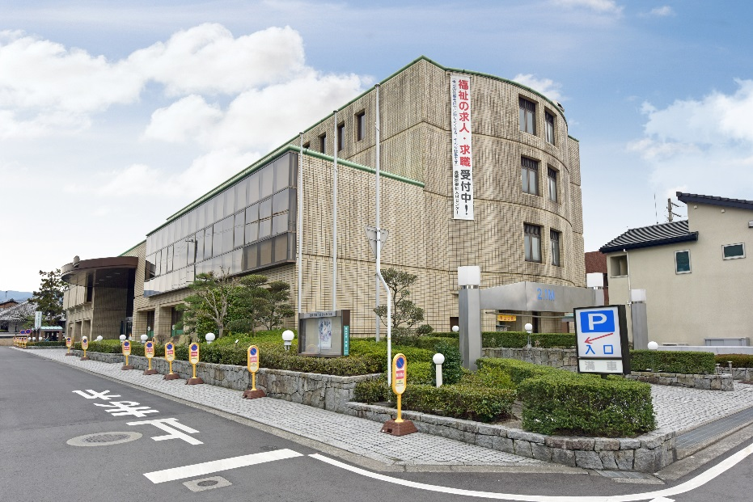   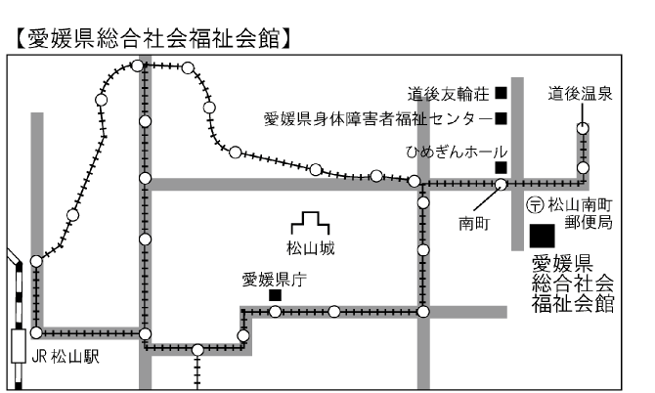 ＜ウチのＰＲポイント♪その１！＞ 無資格でも安心！個々のスキルアップを応援します！「介護職員初任者研修」の受講など、資格取得を支援します。 ＜ウチのＰＲポイント♪その２！＞ 育児休暇や介護休暇などを取りやすい！育児や介護を応援する体制を整えています。 ＜ウチのＰＲポイント♪その３！＞ 地域との交流を大切にしています。（夏祭り・秋祭りなど） ＜ウチのＰＲポイント♪その４！＞ 職員同士のつながりも大切にしています。 ★☆その他、職員寮も完備しています♪まずは、ブースへお気軽にお越しください♪

来場者へのメッセージ
定期的に研修を行い、資質向上や資格取得支援を行っています。 未経験の方も、資格を取ってキャリアアップ！ やる気のある方が、ステップアップできる職場作りを目指しています！ 職場見学や体験も随時行っています。お気軽にお問い合わせください。
職場見学 |  |  |  | 可 |  |  |  |  | 職場体験 |  |  |  |  | 可

